Sheet1
Nama | = | Denny |  | Ket. | 2012 | 2013 | 2014
Kelas | = | Manajemen |  | Output | 5,000 | 5,200 | 6,000
NIM | = | 26190417 |  | Kayu (unit) | 3,000 | 3,380 | 4,125
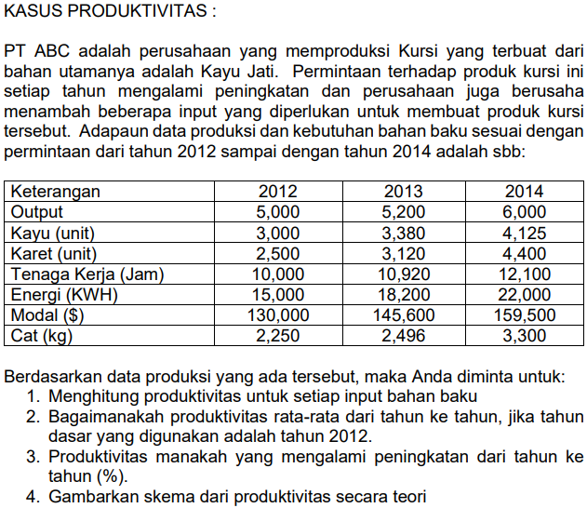
 |  |  |  | Karet (unit) | 2,500 | 3,120 | 4,400
 |  |  |  | TK (jam) | 10,000 | 10,920 | 12,100
 |  |  |  | Energi (kwh) | 15,000 | 18,200 | 22,000
 |  |  |  | Modal ($) | 130,000 | 145,600 | 159,500
 |  |  |  | Cat (kg) | 2,250 | 2,496 | 3,300

 |  |  | 1. | PRODUKTIVITAS | 2012 | 2013 | 2014
 |  |  |  | Kayu (unit) | 1.67 | 1.54 | 1.45
 |  |  |  | Karet (unit) | 2.00 | 1.67 | 1.36
 |  |  |  | TK (jam) | 0.50 | 0.48 | 0.50
 |  |  |  | Energi (kwh) | 0.33 | 0.29 | 0.27
 |  |  |  | Modal ($) | 0.04 | 0.04 | 0.04
 |  |  |  | Cat (kg) | 2.22 | 2.08 | 1.82

 |  |  | 2 & 3 | Indeks Produktivitas = | 2013 |  |  |  |  | Indeks Produktivitas = | 2014
 |  |  |  |  | 2012 |  |  |  |  |  | 2013
 |  |  |  | Kayu (unit) | 92% | turun | 8% |  |  | Kayu (unit) | 95% | turun | 5%
 |  |  |  | Karet (unit) | 83% | turun | 17% |  |  | Karet (unit) | 82% | turun | 18%
 |  |  |  | TK (jam) | 95% | turun | 5% |  |  | TK (jam) | 104% | naik | 4%
 |  |  |  | Energi (kwh) | 86% | turun | 14% |  |  | Energi (kwh) | 95% | turun | 5%
 |  |  |  | Modal ($) | 93% | turun | 7% |  |  | Modal ($) | 105% | naik | 5%
 |  |  |  | Cat (kg) | 94% | turun | 6% |  |  | Cat (kg) | 87% | turun | 13%

 |  |  |  | Rata Rata Single Productivity = | (92% + 83% + 95% + 86% + 93% + 94%) |  |  | = | 90% | Rata Rata Single Productivity = | (87% + 68% + 99% + 82% + 98% + 82%) |  |  | = | 86%
 |  |  |  |  | 6 |  |  |  |  |  | 6

 |  |  |  | Rata rata produktivitasnya turun sebesar 9% |  |  |  |  |  | Rata rata produktivitasnya turun sebesar 14%

 |  |  | 4. | Setelah tahun 2012, produktivitas mengalami penurunan.
 |  |  |  | Karena pada tahun 2013, produktivitas turun sebesar 9% dan pada tahun 2014,
 |  |  |  | turun sebesar 14%

